상품제안서
나빌레라 자개띠볼펜 USB 2종세트 | 상품코드: F23348

 |  |  |  |  |  |  | 02-412-0044 | www.easy1.co.kr
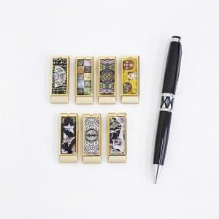

【상세/제작정보】

【인쇄/포장옵션】 | 레이저 / 포장지포장

【공급단가】 | 수량 | 100~ | 300~ | 500~ | 1,000~ | 3,000~
*VAT별도 | 8G | 18,600원 | 18,290원 | 17,820원 | 17,510원 | 17,050원
 | 16G | 19,200원 | 18,880원 | 18,400원 | 18,080원 | 17,600원
 | 32G | 21,600원 | 21,240원 | 20,700원 | 20,330원 | 19,800원

【상품 URL】 | http://www.easy1.co.kr/src/goods_detail.php?gdno=23348

